상품제안서
데일리 스포츠 쿨토시 | 상품코드: S42304

 |  |  |  |  |  |  | 02-713-8555 | www.synergygift.co.kr
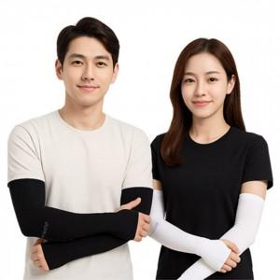

【상세/제작정보】

【인쇄/포장옵션】 | 스티커 / OPP(비닐)

【공급단가】 | 수량 | 300~ | 1,000~ | 3,000~ | 10,000~ | 20,000~
*VAT별도 | 블랙 | 970원 | 930원 | 890원 | 870원 | 840원
 | 스킨 | 970원 | 930원 | 890원 | 870원 | 840원
 | 화이트 | 970원 | 930원 | 890원 | 870원 | 840원

【상품 URL】 | https://www.synergygift.co.kr:443/src/goods_detail.php?gdno=42304

